Sheet2
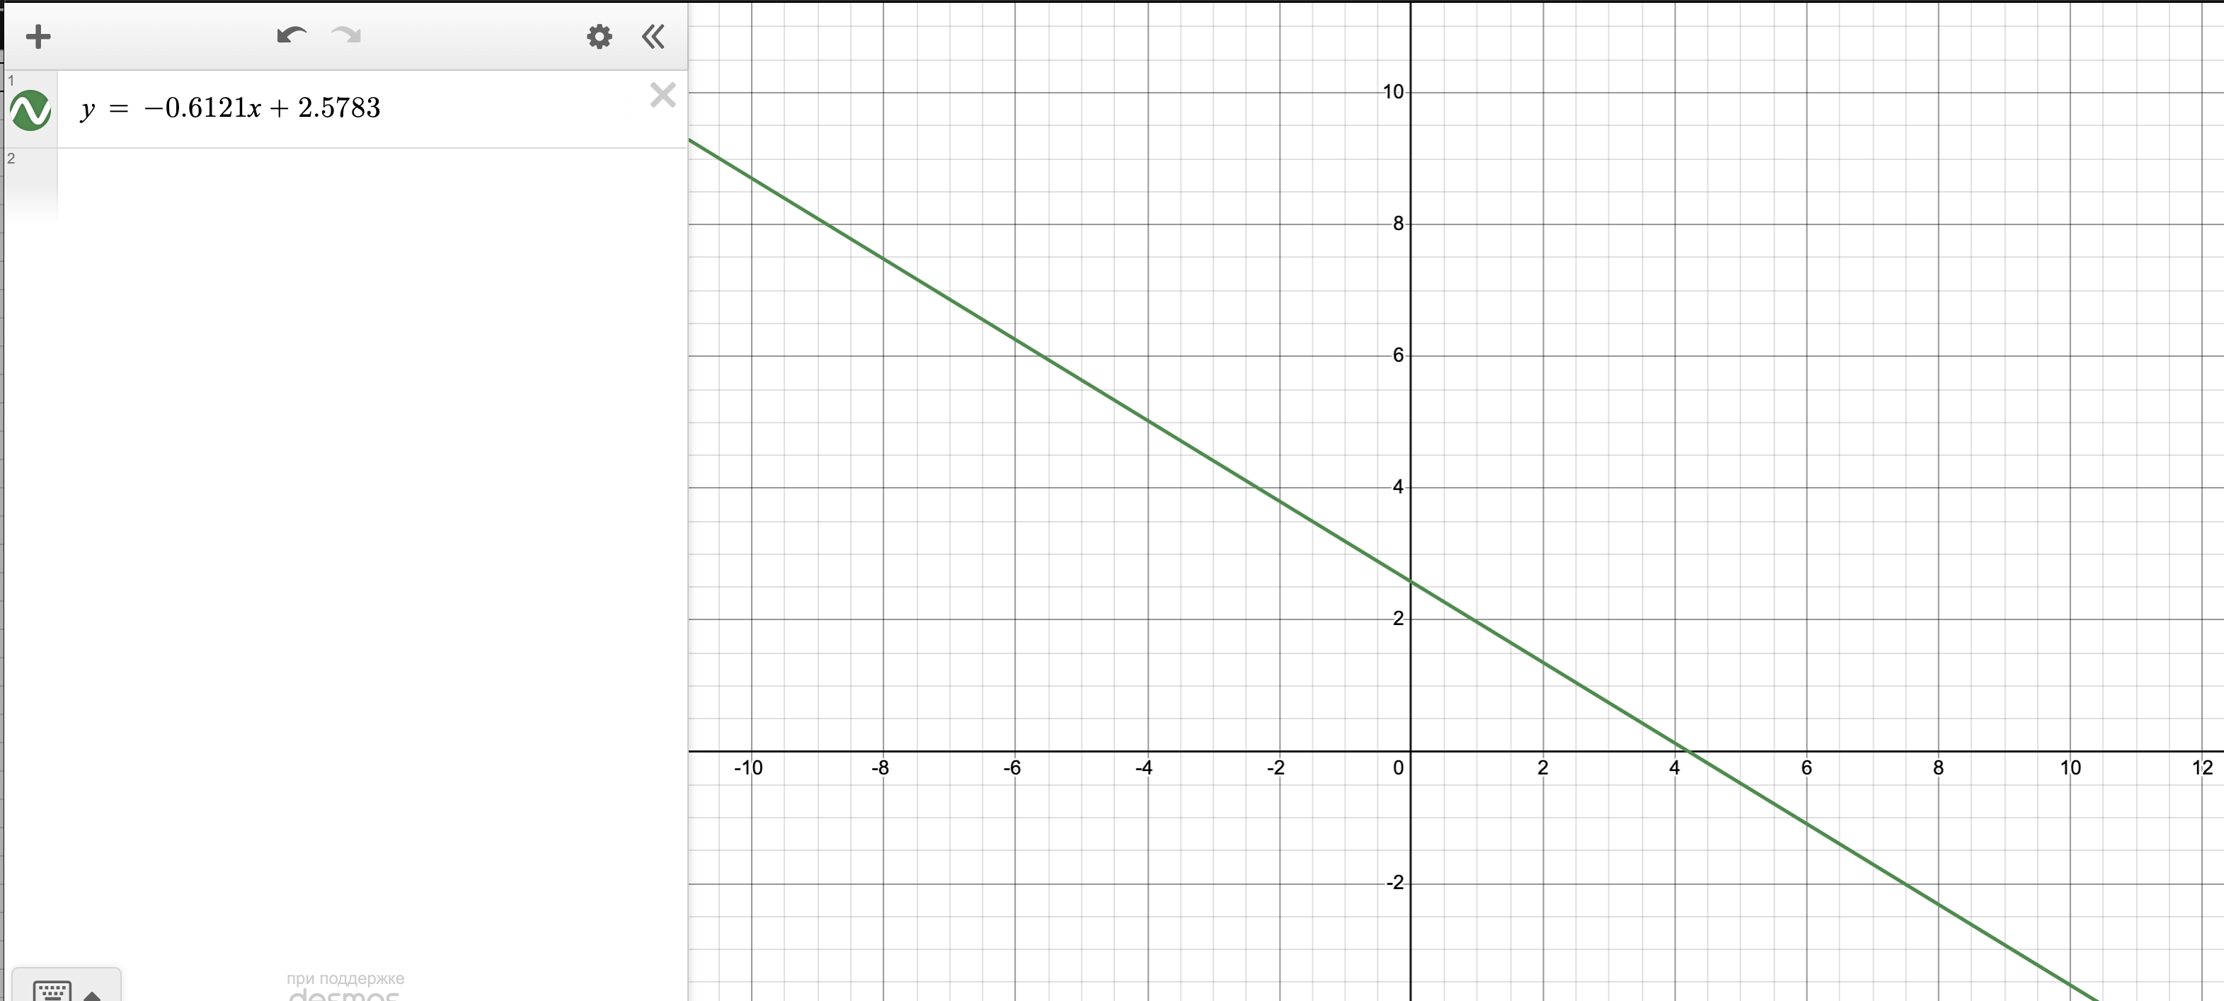
U,кВ | 𝑠𝑖𝑛𝜗1 | 𝑑1,пм | 𝜆1,пм | log𝜆1 | 𝑝1,кг·м/с | log 𝑝1 | h,Дж·с | в -37 степ. | L | 130 | mm | ± 2 mm
5 | 0.040 | 214.135 | 9.910 | 0.996 | 382.030 | 2.582 | 3.786 |  | d1_теор | 123 | пм
4.5 | 0.042 | 216.981 | 10.309 | 1.013 | 362.425 | 2.559 | 3.736 |  | m_e | 9.1E-31 | кг |  |  | 3.786075261136705005782232547062
4 | 0.043 | 223.530 | 10.614 | 1.026 | 341.698 | 2.534 | 3.627 |  | e | 1.6E-19 | Кл
3.5 | 0.046 | 225.046 | 11.271 | 1.052 | 319.629 | 2.505 | 3.603 |  | sqrt(m_e * e) | 3.8203 | в -25
3 | 0.047 | 239.102 | 11.458 | 1.059 | 295.919 | 2.471 | 3.391 |  | h_avg | 3.580 | in -37
2.5 | 0.050 | 243.057 | 12.348 | 1.092 | 270.136 | 2.432 | 3.336 |  | 3.8157568057E-25 | 9.5393920142E-16
 |  |  |  |  | значения p нужно умножить на 10^-25 |  |  |  |  | 4E-10
 |  |  |  |  | log𝜆1( log 𝑝1)
log𝜆1( log 𝑝1)
 |  |  |  |  | x | y
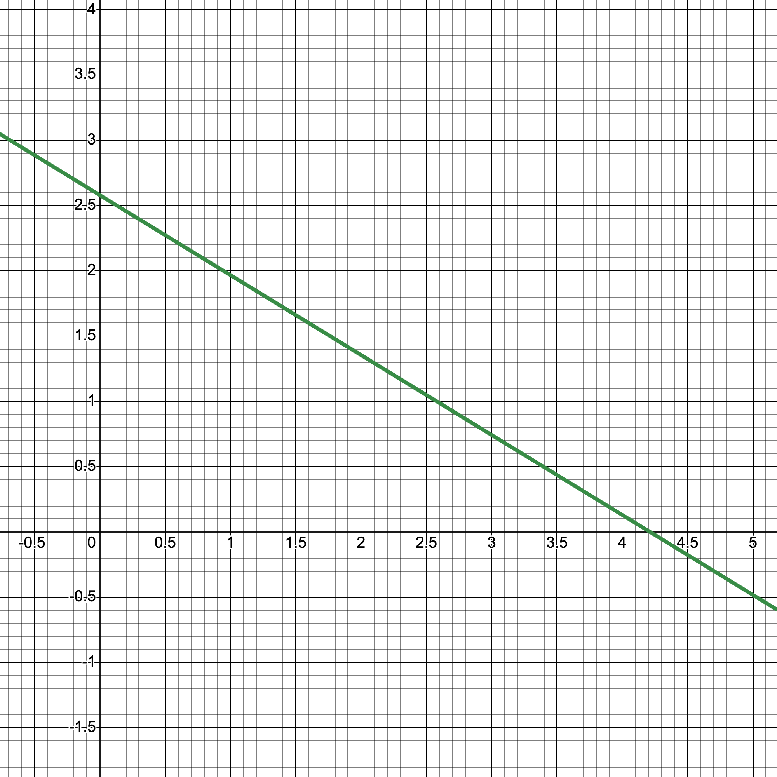
 |  |  |  |  | 2.582 | 0.996
 |  |  |  |  | 2.559 | 1.013
 |  |  |  |  | 2.534 | 1.026
 |  |  |  |  | 2.505 | 1.052
 |  |  |  |  | 2.471 | 1.059
 |  |  |  |  | 2.432 | 1.092

 |  | h | 2.867 |  | x | y
 |  |  |  |  | 9.910 | 17.25
 |  |  |  |  | 10.309 | 18.19
 |  |  |  |  | 10.614 | 19.29
 |  |  |  |  | 11.271 | 20.62
 |  |  |  |  | 11.458 | 22.27
 |  |  |  |  | 12.348 | 24.40
 |  |  |  |  | 5.692 |  | 17.25 |  |  | по x
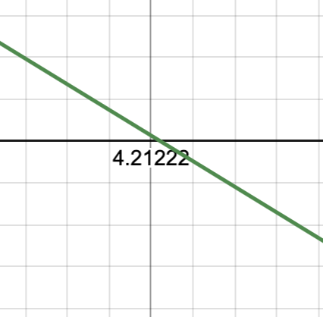
 |  |  |  |  | 5.979 |  | 18.19 |  |  |  |  |  | по y
 |  |  |  |  | 6.552 |  | 19.29
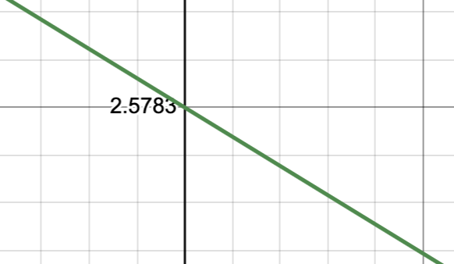
 |  |  |  |  | 7.002 |  | 20.62
 |  |  |  |  | 7.165 |  | 22.27
 |  |  |  |  | 7.370 |  | 24.40

9.910 | 17.25
10.309 | 18.19
10.614 | 19.29
11.271 | 20.62
11.458 | 22.27
12.348 | 24.40
5.692 |  | 17.253405461
5.979 |  | 18.186686217
6.552 |  | 19.289893727
7.002 |  | 20.621763815
7.165 |  | 22.274050672
7.370 |  | 24.4

